画面フロー
アプリ基本設計書 |  |  |  | 担当者 | きらぼし |  | 確認日

 |  |  |  |  | DNX | 米山 | 確認日 | 2021-04-28

画面コード | M3010M00 | フロー名 | 環境設定/利用限度額変更/振替振込限度額変更

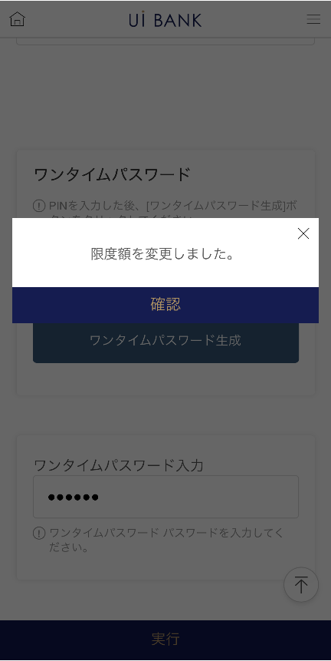 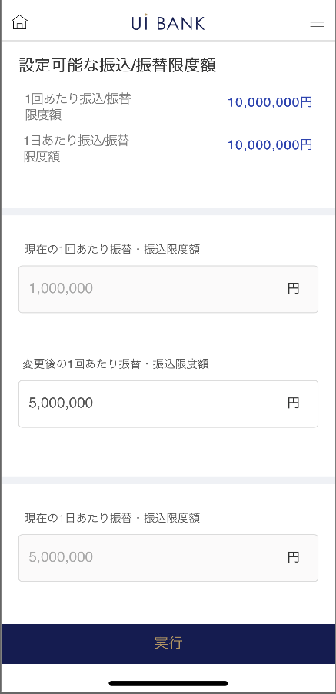 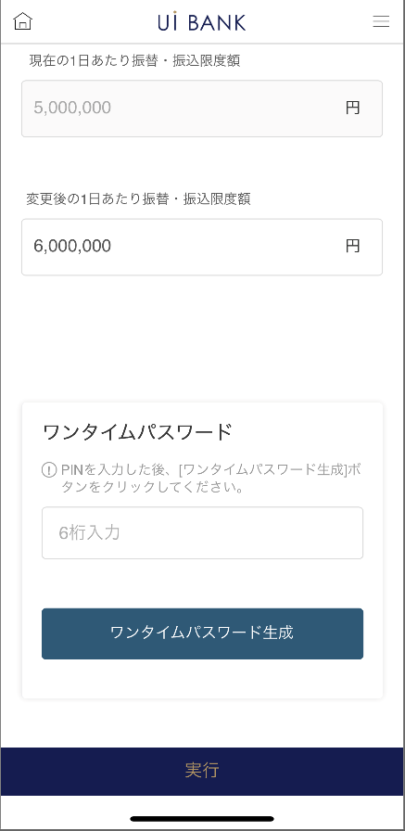 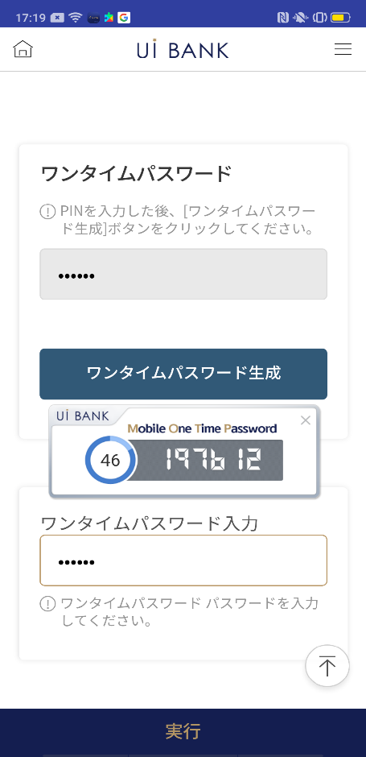
STEP1
STEP2

☆

補足説明：
☆：UI銀行様のロゴ挿入に影響し表題のタイトルにロゴが挿入されています。 最新版のものではデザインの関係上「振替/振込限度額変更」とタイトル表記しております。 希望の文言等ございましたらご相談いただけますと幸いです。

M3010M00_画面レイアウト
アプリ基本設計書 |  |  |  |  |  |  |  |  | 担当者 | きらぼし |  |  | 確認日

 |  |  |  |  |  |  |  |  |  | DNX | 米山 |  | 確認日 | 2021-04-28

要件充足表No. | 43 | カテゴリ | App PKG | Lvel 1 | Lvel 2 | Lvel 3 |  | Lvel 4 | Lvel 5
 |  |  |  | モバイルアプリ | 基本機能 | MENU

要件充足表No. | - | カテゴリ | AITHERPKG | Lvel 1 | Lvel 2 | Lvel 3 |  | Lvel 4 | Lvel 5
 |  |  |  | - | - | -

画面コード | M3010M00 | 画面名 | 環境設定/利用限度額変更/振替振込限度額変更

画面レイアウト： |  |  |  |  |  |  | 画面説明：

 |  |  |  |  |  |  | - 振込振替限度額を設定。セキュリティ媒体の認証により変更完了
1
2
3
4
5
6
7
8
9
10
11
12

 |  |  |  |  |  |  | 項目説明

 |  |  |  |  |  |  | 項番 | 操作 | 選択肢/入力内容 |  |  | 備考 |  | AiTHERとの連携 (参照元データ)

 |  |  |  |  |  |  | 1 | － | 常時表示 |  |  | - |  | -
 |  |  |  |  |  |  | 2 | － | 常時表示 |  |  | - |  | 0031
 |  |  |  |  |  |  | 3 | 入力 | 1回あたりの振り込み限度額入力 |  |  | - |  | -
 |  |  |  |  |  |  | 4 | － |  |  |  | - |  | 0031
 |  |  |  |  |  |  | 5 | 入力 | 1日あたりの振り込み限度額入力 |  |  | - |  | -
 |  |  |  |  |  |  | 6 | 入力 | PIN番号入力 |  |  | - |  | -
 |  |  |  |  |  |  | 7 | クリック | - |  |  | 項番8 表示 |  | -
 |  |  |  |  |  |  | 8 | － | 自動表示 |  |  | - |  | -
 |  |  |  |  |  |  | 9 | 入力 | 項番8 入力 |  |  | - |  | -
 |  |  |  |  |  |  | 10 | クリック | 右画面表示 |  |  | - |  | -
 |  |  |  |  |  |  | 11 | － | 自動表示 |  |  | - |  | -
 |  |  |  |  |  |  | 12 | クリック | - |  |  | 左の画面に遷移 |  | -
 |  |  |  |  |  |  | 13
 |  |  |  |  |  |  | 14
 |  |  |  |  |  |  | 15
 |  |  |  |  |  |  | きらぼし様コメント & デザイン変更コメント(要件定義書参照) |  |  |  |  |  |  | 対応確認
 |  |  |  |  |  |  | No. | 内容
 |  |  |  |  |  |  | 1 | 画面コードM2101M00の「設定可能な引出限度額」と同じレイアウトに変更したい。（複数パターンは存在せず、ワンタームパスワードのみとするため） |  |  |  |  |  | 現画面 対応済
 |  |  |  |  |  |  | 2 | 利用するセキュリティ媒体と限度額をポリシー決定後に変更します。 |  |  |  |  |  | 項番1 対応済
 |  |  |  |  |  |  | 3 | 「モバイルOTP」「OTPパスワード」「Mobile One Time Password」等の表記を、すべて「ワンタイムパスワード」に統一したい。 |  |  |  |  |  | 項目6.～9 対応済
 |  |  |  |  |  |  | 4 | 申請→実行 に文言を変更し、フォントを大きくしたい。 |  |  |  |  |  | 項目10 対応済
 |  |  |  |  |  |  | 5 | 機能：普通預金の振込限度額に(0円)を設定できるようにしたい。（SBJ銀行では1～500万円のため） ＊0円は振込不可にする意図(確定した追加要件のためDNXが記載) |  |  |  |  |  | 本画面 対応済
 |  |  |  |  |  |  | 6
 |  |  |  |  |  |  | 7
 |  |  |  |  |  |  | 8
 |  |  |  |  |  |  | 9
 |  |  |  |  |  |  | 10

